SAMPAH KE TPA
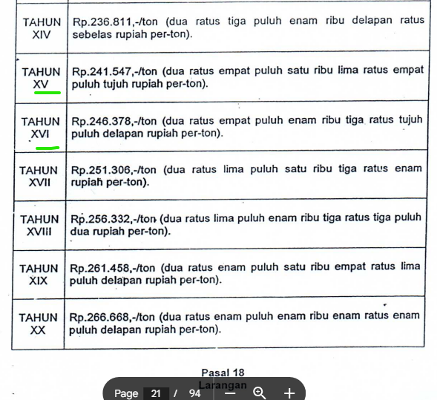
TAHUN | Realisasi Tonase/tahun | RATA-RATA SAMPAH MASUK BENOWO (TON/HARI) | Rp/tahun
2025 | 592,029 | 1,622 | 137,765,853,259
2024 | 560,060 | 1,534 | 127,535,670,285
2023 | 561,076 | 1,537 | 125,421,949,604
2022 | 585,856 | 1,605 | 128,456,459,987
2021 | 580,409 | 1,590 | 119,608,758,724
2020 | 605,610 | 1,659 | 116,598,403,616
2019 | 618,404 | 1,694 | 111,279,282,372
2018 | 616,617 | 1,689 | 103,715,755,412
2017 | 602,434 | 1,651 | 94,640,493,545
2016 | 667,610 | 1,829 | 97,202,330,877
2015 | 472,746 | 1,295 | 64,408,333,278
2014 | 480,364 | 1,316 | 61,225,766,518
2013 | 467,256 | 1,280 | 56,074,392,220
2012 | 82,781 | 227 | 9,850,939,000

DATA LENGKAP KLIK DISINI
Sampah Masuk TPA Benowo

 |  |  |  | PKS PT. SO https://drive.google.com/drive/folders/1ax8q7IjFqxtxMxn224h-97jDFFG_l5HA

